Чек-лист
xiaomi redmi 10 MIUI global 13.05.15
Укрпошта V:0.15.53
 | ad-hoc тестування |  | Коментар
1 | Встановлення/видалення/накатка версій | Passed
2 | Перевірка на кросплатформенімть | Block | Перевірка на кросплатформеність данного застосунку проводилась з таким пристроєм як Nokia lumia 535 (іншої платформи незнайшов) Для данної платформи застосунок відсутній
3 | Запуск програми (відображення Splash Screen) | Passed
4 | Авторизація через через Facebook | Faill | Bug report 1
5 | Авторизація через через Gmail | Passed |  | На головну
6 | Авторизація за допомогою e-mail | Passed
7 | Реєстрація за допомогою e-mail | Passed
8 | Редагування даних у профілі користувача | Passed
9 | Валідація обов'язкових полів | Passed
10 | Навігація між розділами програми | Passed
11 | Наявність угоди користувача | Passed
12 | Перевірка оплати | Passed
13 | Тестування фільтрів | Passed
14 | Часто поставлені, поширені питання | Passed
15 | Запити дозволів на застосування функцій | Passed
16 | Сторінка у різних соц мережах
17 | Скролл/свайп елементів | Passed
18 | Тестування PUSH повідомлень | Passed
19 | Згортання/розгортання програми | Passed
20 | Різні типи підключень (стільниковий зв'язок/Wi-Fi) | Passed
21 | Коректне відображення помилок | Passed
22 | Зворотній зв'язок | Passed
23 | Вункція обране | Passed
24 | Пошук відправлень | Passed
25 | Навантаження на батарею | Passed | Інформація по навантаженню
26 | Орієнтація екрану (альбомна/портретна) | Passed | використовується тільки портретна
27 | Темна/світла теми | Passed
28 | Реклама у додатку | Passed
29 | Шарінг контенту в соц. мережі | Passed
30 | Робота програми у фоні | Passed
31 | Інформація про операції (чеки і т.д.) | Passed
32 | Тестування датчиків (освітленості, температури пристрою, гіроскоп тощо) | Passed
33 | Тестування переривань (вхідний дзвінок/смс/push/будильник/режим «Не турбувати» тощо) | Passed
34 | Підключення зовнішніх пристроїв (карта пам'яті/навушники тощо) | Passed
35 | Доступ до акаунті з інших пристроїв | Passed
36 | Всі елементи в додатку перекладені відповідною мовою | Passed
37 | Тексти захищені всередині програми та користувач в налаштуваннях програми може виставити необхідну мову | Passed
38 | Коректне відображення елементів на пристроях з різною роздільною здатністю екранів | Passed
39 | Усі шрифти відповідають вимогам | Passed
40 | Усі тексти правильно вирівняні | Passed
41 | Коректні заголовки екранів | Passed
42 | Неактивні елементи відображаються сірим | Passed
43 | Посилання на документи ведуть на відповідний розділ | Passed
44 | Коректне повернення на попередній екран | Passed
45 | Підтримуються основні жести під час роботи із сенсорними екранами (swipe back тощо.) | Passed

Інформація по навантаженню
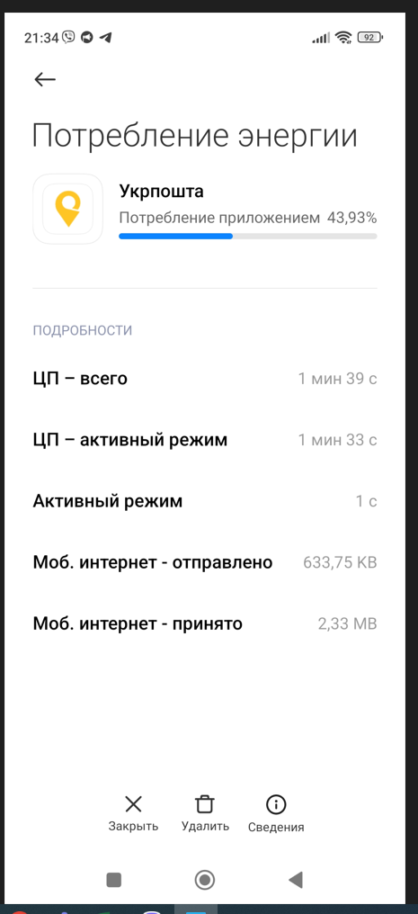

Чек-лист

Bug report 1
Bug report 1
Короткий опис (Summary) | Авторизація
Проект (Project) | Застосунок "Укрпошта" | Чек-лист

Компонент програми (Component) | Авторизація за допомогою соц мереж
Номер версії (Version) | V:0.15.53
Серйозність (Severity) | · S4 Minor
Пріоритет (Priority) | · P2 Середній (Medium)
Статус (Status) | Відхилено (Rejected)
Автор (Author) | Tester #1
Призначений на (Assigned To) | Technical control and error correction service
Оточення
ОС/Сервіс Пак і т.д. / | Windows/21H2(19044/27/28) xiaomi redmi 10 MIUI global 13.05.15
Браузера + версія / ... | Google chrome / Версия 111.0.5563.147 (Официальная сборка), (64 бит)
Опис
Опис | Виконання авторизації за допомогою функції "Авторизація через соц мережи"
Кроки відтворення (Steps to Reproduce)
1 | Зайти у застосунок "Укрпошта"
2 | Натиснути на кнопку у вигляді профілю людини (кнопка знаходиться у верхньому правому кутку екрану)
3 | У розділі вхвд та реєстрація натиснути на кнопку вхід через Facebook (Кнопка знаходиться під великою кнопкою увійти , з ліва від кнопки через Gmail)
4 | Проведення авторизації
Фактичний результат | Помилка (відмова у допступі у рамках безпеки)
(Actual Result)
Очікуваний результат | Проведена авторизація
(Expected Result)
Доповнення

Прикріплений файл
(Attachment)

Bug report 2
Bug report 2
Короткий опис (Summary) | Введення данних в поля за допомогою автозаповнення | Назат
Проект (Project) | Застосунок "Укрпошта"

Компонент програми (Component) | Розрахунок вартості
Номер версії (Version) | V:0.15.53
Серйозність (Severity) | · S4 Minor
Пріоритет (Priority) | · P2 Середній (Medium)
Статус (Status) | Відхилено (Rejected)
Автор (Author) | Tester #1
Призначений на (Assigned To) | Technical control and error correction service
Оточення
ОС/Сервіс Пак і т.д. / | Windows/21H2(19044/27/28) xiaomi redmi 10 MIUI global 13.05.15
Браузера + версія / ... | Google chrome / Версия 111.0.5563.147 (Официальная сборка), (64 бит)
Опис
Опис | Використання функції автозаповнення під час введення даних у поля
Кроки відтворення (Steps to Reproduce)
1 | Зайти у застосунок "Укрпошта"
2 | Натиснути на кнопку розрахунок вартості
3 | В полі введення ввести назву населеного пкнкту "Івано-франківськ" з застосуванням автозаповнення
4 | Натиснути кнопку пошуку у верхньму лівому кутку екрану
Фактичний результат | Помилка при введенні назви міста (при застосуванні атозаповнення автоматично додається пробіл який впоиває на параметер пошуку і програма розпізнає як хибні данні
(Actual Result)
Очікуваний результат | З'являється результати пошуку
(Expected Result)
Доповнення

Прикріплений файл
(Attachment)

Bug report 3
Bug report 3
Короткий опис (Summary) | Пошук данних | Назат
Проект (Project) | Застосунок "Укрпошта"

Компонент програми (Component) | Розрахунок вартості
Номер версії (Version) | V:0.15.53
Серйозність (Severity) | S5 Тривіальний (Trivial)
Пріоритет (Priority) | P3 Низький (Low)
Статус (Status) | Відхилено (Rejected)
Автор (Author) | Tester #1
Призначений на (Assigned To) | Technical control and error correction service
Оточення
ОС/Сервіс Пак і т.д. / | Windows/21H2(19044/27/28) xiaomi redmi 10 MIUI global 13.05.15
Браузера + версія / ... | Google chrome / Версия 111.0.5563.147 (Официальная сборка), (64 бит)
Опис
Опис | Проведення пошуку данних за допомогою кнопки пошук на клавіатурі телефона
Кроки відтворення (Steps to Reproduce)
1 | Зайти у застосунок "Укрпошта"
2 | Натиснути на кнопку розрахунок вартості
3 | В полі введення ввести назву населеного пункту "Хуст"
4 | Натиснути кнопку пошуку на клавіатурі
Фактичний результат | Автоматично заповнено місце відправлення без перегляду результатів пошуку
(Actual Result)
Очікуваний результат | Отриманий перелік результату пошуку
(Expected Result)
Доповнення
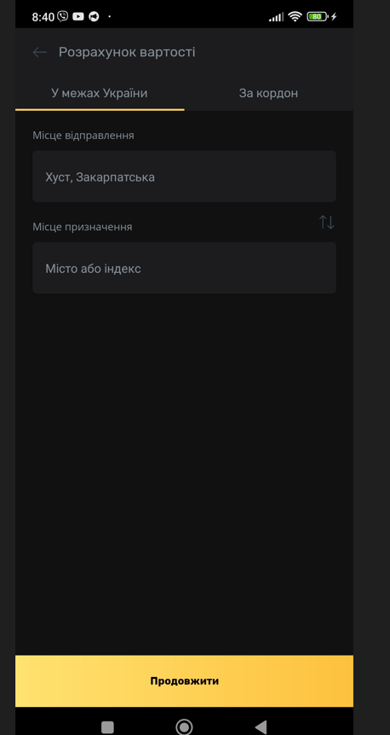
Прикріплений файл
(Attachment)

Bug report 4
Bug report 4
Короткий опис (Summary) | Параметер ваги | Назат
Проект (Project) | Застосунок "Укрпошта"

Компонент програми (Component) | Розрахунок вартості
Номер версії (Version) | V:0.15.53
Серйозність (Severity) | S4 Незначний (Minor)
Пріоритет (Priority) | P2 Середній (Medium)
Статус (Status) | Відхилено (Rejected)
Автор (Author) | Tester #1
Призначений на (Assigned To) | Technical control and error correction service
Оточення
ОС/Сервіс Пак і т.д. / | Windows/21H2(19044/27/28) xiaomi redmi 10 MIUI global 13.05.15
Браузера + версія / ... | Google chrome / Версия 111.0.5563.147 (Официальная сборка), (64 бит)
Опис
Опис | Проведення пошуку данних за допомогою кнопки пошук на клавіатурі телефона
Кроки відтворення (Steps to Reproduce)
1 | Зайти у застосунок "Укрпошта"
2 | Натиснути на кнопку розрахунок вартості
3 | В полі введення ввести назву населеного пункту "Чернівці"
4 | Натиснути кнопку пошук у верхньому лівому кутку екрану
5 | Обрати потрібне місто "Чернівці Чернівецька область "
6 | Перейти на поле місце призначення та ввести "Миргород"
7 | Натиснути кнопку пошук у верхньому лівому кутку екрану
8 | Обрати потрібне місто "Миргорд Полтавська область "
9 | Натиснути кнопку продовжити у низу екрану
10 | Обрати тип відправлення лист натиснувши на кнопку по центру типів відпрвлення з навзвою лист
11 | Протягнути повзунок до цифри 100 (має з'явитися над повзунком)

Фактичний результат | Невірні граничні значення поля оскільки в полі написано від 0до2000 г. а почвткові данні починаються з 250 г.
(Actual Result)
Очікуваний результат | Задано вагу у 100 г.
(Expected Result)
Доповнення
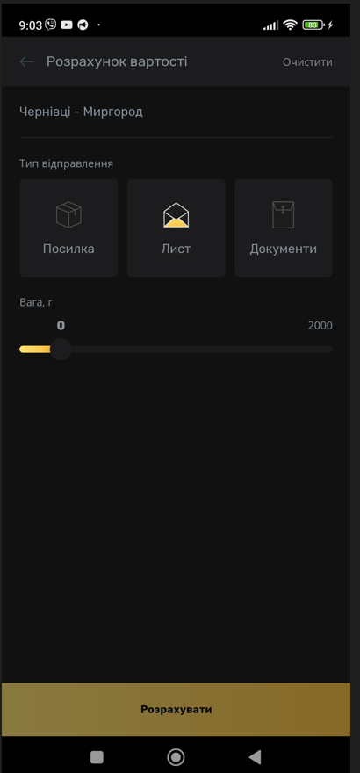
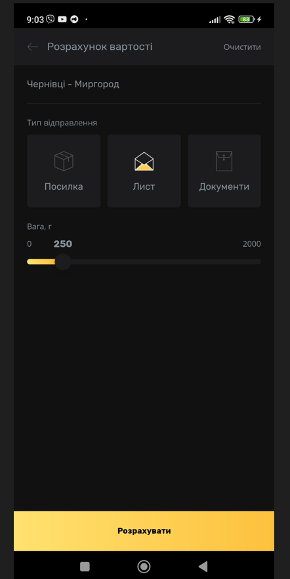
Прикріплений файл
(Attachment)

Bug report 5
Bug report 5
Короткий опис (Summary) | Пошук віділень | Назат
Проект (Project) | Застосунок "Укрпошта"

Компонент програми (Component) | Розрахунок вартості
Номер версії (Version) | V:0.15.53
Серйозність (Severity) | S4 Незначний (Minor)
Пріоритет (Priority) | P2 Середній (Medium)
Статус (Status) | Відхилено (Rejected)
Автор (Author) | Tester #1
Призначений на (Assigned To) | Technical control and error correction service
Оточення
ОС/Сервіс Пак і т.д. / | Windows/21H2(19044/27/28) xiaomi redmi 10 MIUI global 13.05.15
Браузера + версія / ... | Google chrome / Версия 111.0.5563.147 (Официальная сборка), (64 бит)
Опис
Опис | Проведення пошуку найближчих віділень за геолокацією
Кроки відтворення (Steps to Reproduce)
1 | Натиснути на іконку застосунку на мобільному пристрої
2 | Натиснути на кнопку "Знайти відділення "
3 | Натиснути на ти "Точно"
4 | Натиснути на тип дозволу "тільки цього разу"
5 | Натиснути на кнопку фільтрі у верхньоиу лівому кутку екрану
6 | Закрити фільтри натиснути на кнопку у вигляді хркстика у верхньому правому кутку екранк
7 | Натиснути на нижне спливаюче вікно
8
9
10
11

Фактичний результат | Дублююча кнопка використання фільтрів вилазить на спливаюче вікно з інформацією про найближчі віділення
(Actual Result)
Очікуваний результат | відсутні заважаючі елементи
(Expected Result)
Доповнення
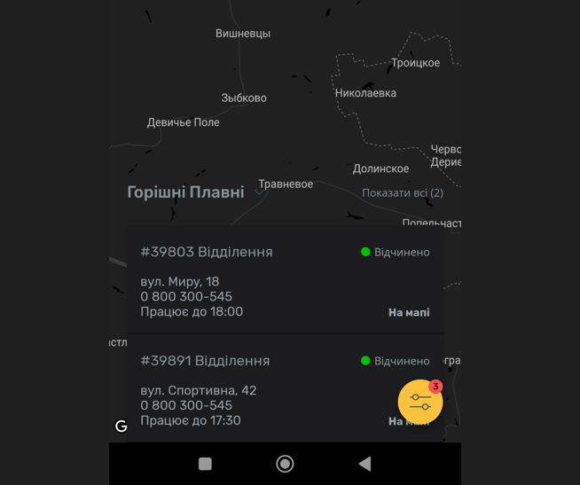
Прикріплений файл
(Attachment)

Пропозиції з покращення
1. Зміна типу полів для вводу пареметрів ваги та довдини .
2. Перевірка грагичних данних для поля пошуку (іноді клієнт може випадково застосувати пробіл вкінці написання міста і система приймає такий запит як хибний)
3.Додати попереджувальну інформацю про мінімальне значення для ваги листів
На головну

